Sheet1
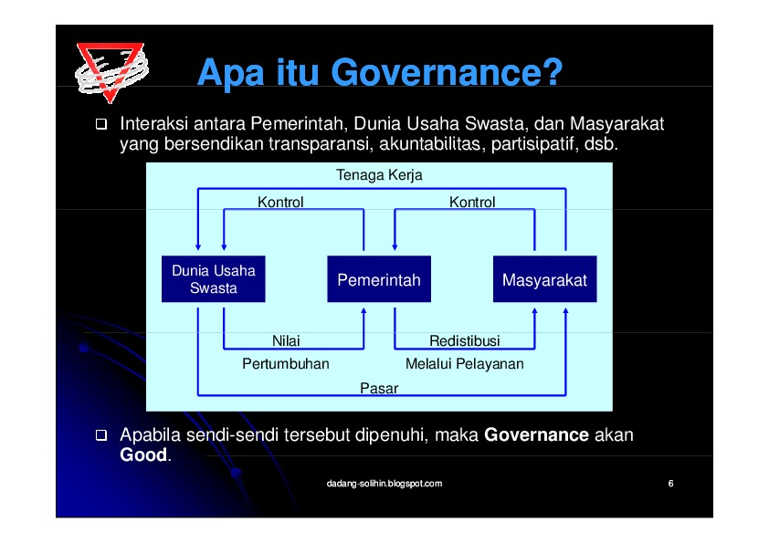

<heading> Apa itu Governance? </heading>
<text> Interaksi antara Pemerintah, Dunia Usaha Swasta, dan Masyarakat yang bersendikan transparansi, akuntabilitas, partisipatif, dsb. </text>
<figure> Flow Chart </figure>
<text> Apabila seidi—sendi tersebut dipenuhi, maka Governance akan ‘Good. </text>
<text> dadang-solhin blogspot.com </text>

